상품제안서
드망즈 UV DTF필름인쇄 머그 얀느 | 상품코드: S39107

 |  |  |  |  |  |  | 02-713-8555 | www.synergygift.co.kr
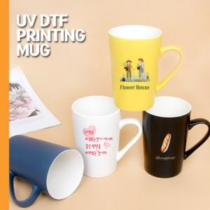

【상세/제작정보】 | <p><span style="font-size: 14pt;"></span></p><p><span style="font-size: 14pt;">※1P 무지케이스 외에 별도 문의 바랍니다.</span></p><p><span style="font-size: 14pt;">&nbsp;</span></p><p><span style="font-size: 14pt;">※ 운임비 별도 발생 됩니다.</span></p>

【인쇄/포장옵션】 | UV DTF필름인쇄 / 1P 무지케이스

【공급단가】 | 수량 | 100~ | 300~ | 500~ | 1,000~ | 5,000~
*VAT별도 | 화이트 | 5,400원 | 5,100원 | 4,980원 | 4,890원 | 4,720원
 | 블랙 | 5,400원 | 5,100원 | 4,980원 | 4,890원 | 4,720원
 | 소프트네이비 | 5,400원 | 5,100원 | 4,980원 | 4,890원 | 4,720원
 | 레몬옐로우 | 5,400원 | 5,100원 | 4,980원 | 4,890원 | 4,720원

【상품 URL】 | https://www.synergygift.co.kr:443/src/goods_detail.php?gdno=39107

